> NOTICE
CLU'BOIS EURATLANTIQUE - OUTIL ESTIMATIF DE LA PART DE STRUCTURE BOIS
Version 1 - NOTICE

(a) | LOT / PARTIE |  | Seront renseignés à cet endroit les noms et localisations des bâtiments objet de la comptabilisation. Il faut préciser le nom du lot et le nom de la partie concernée. Ex : Lot 8.30 Bâtiment A ou Lot 8.30 Partie Logements…
(b) | SDP [m²] /SAISIE OBLIGATOIRE\ |  | Nombre de m² de Surface de Plancher totale du lot ou partie désignée en (a), exprimée en m2.
(c) | S [m²] /SAISIE OBLIGATOIRE\ |  | Il s’agit de renseigner la Surface totale de la partie d’ouvrage considérée, exprimée en m2.
 |  |  | > Pour les éléments de type mur : S = Hauteur x Longueur totale
 |  |  | > Pour les éléments de type plancher : S = Surface de plancher brut hors trémies
 |  |  | > Pour les éléments de type toiture : S = Surface projetée couverte (et non la surface de rampant)
(d) | R [dm3/m²] /SAISIE OBLIGATOIRE\ |  | Ratio volumes Gros Œuvre de la partie d’ouvrage considérée par m² de cette surface S, exprimé en dm3/m2. Il s’agit de définir le volume de bois (ou d’autres matériaux) compris dans 1 m² de cette partie d’ouvrage. Des règles de simplification peuvent s’appliquer sur certaines parties d’ouvrages (cf. ci-dessous).
(e) | V [dm3] /SAISIE OBLIGATOIRE\ |  | Volumes totaux de GO par partie d'ouvrage, exprimé en dm3.
(f) | RVP [dm3/m²] |  | Ratio de Volume Projeté total de Gros Œuvre de la partie d’ouvrage considérée ramené à 1 m² de surface de plancher SDP, exprimé en dm3/m2.
(g) | RVP BOIS [en dm3/m² SDP] |  | Total volume de GO PV bois, exprimé en dm3/m2
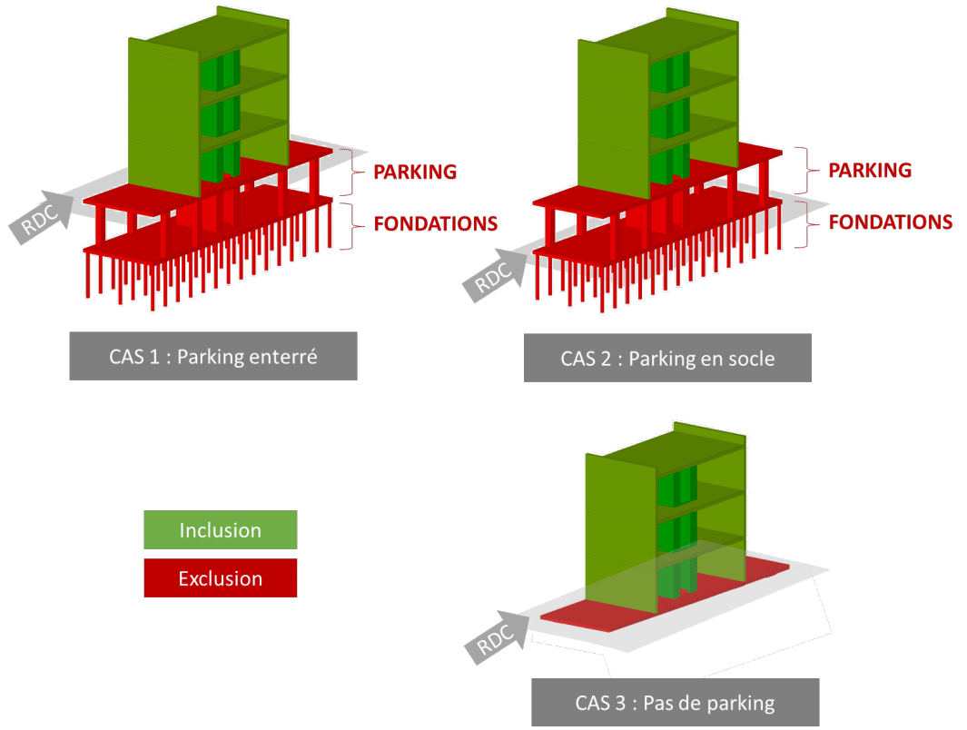
(h) | RVP autres matériaux [en dm3/m² SDP] |  | Total volume de GO des PV autres matériaux, exprimé en dm3/m2
(i) | Sommes des RVP [en dm3/m² SDP] |  | Somme des RVP Bois avec les RVP autres matériaux, exprimé en dm3/m2.
(j) | SCORE BOIS [en %] |  | Résultat du SCORE Bois de l’îlot (a) considéré, exprimé en %.

(0) | PARTIES D'OUVRAGES |  | Les parties d'ouvrages sujettes à comptabilisation sont listées ci-dessous. EXCLUSIONS Les parkings et le plancher bas des RdC sont exclus de la comptabilisation. Les loggias et balcons sont exclus de la comptabilisation. Les cloisons de distribution à l'intérieur des logements sont exclues (voir (9))
(1) | Poteaux-poutres |  | Sont comptés uniquement les éléments constituant le squelette porteur à savoir les poteaux et les poutres principales verticales et horizontales.
(2) | Planchers intermédiaires | CLT | Pour les planchers CLT, l’épaisseur réelle de CLT doit être considérée.
 |  | Solivage bois | Pour les planchers solivés, une épaisseur fictive de 250 mm de bois est comptée par simplification. Les poutres principales des structures poteaux-poutres ne sont pas être incluses dans le calcul des planchers solivés.
 |  | Mixte | Pour les planchers mixtes, le bois et les autres matériaux doivent être comptés séparément. Seul le béton connecté au bois et faisant partie à part entière du gros œuvre est comptabilisé.
 |  | Autre | Pour les autres modes constructifs, le volume réel de chaque type de matériaux doit être comptabilisé.
(3) | Murs porteurs extérieurs | CLT | Pour les murs CLT, l’épaisseur réelle de CLT doit être considérée.
 |  | Ossature Bois | Pour les murs à ossature bois, un volume fictif de bois sera déterminé à partir d'une épaisseur fictive de 200 mm. Il s'agit d'une règle de simplification pour comptabiliser les ossatures, le panneau de contreventement et la contre-ossature de l'isolation.
 |  | Autre | Pour les autres modes constructifs, le volume réel de chaque type de matériaux doit être comptabilisé.
(4) | Murs porteurs intérieurs | CLT | Pour les murs CLT, l’épaisseur réelle de CLT doit être considérée.
 |  | Ossature Bois | Pour les murs à ossature bois, un volume fictif de bois sera déterminé à partir d'une épaisseur fictive de 200 mm. Il s'agit d'une règle de simplification pour comptabiliser les ossatures, le panneau de contreventement et la contre-ossature de l'isolation.
 |  | Autre | Pour les autres modes constructifs, le volume réel de chaque type de matériaux doit être comptabilisé.
(5) | Charpente | Traditionnelle | Pour les charpentes traditionnelles, les pannes, les fermes et les chevrons bois sont comptabilisées.
 |  | Industrielle | Pour les charpentes industrielles, le volume réel de chaque type de matériaux est comptabilisé.
 |  | Autre | Pour les autres types de charpente, le volume réel de chaque type de matériaux doit être comptabilisé.
(6) | Structure toiture-terrasse | CLT | Pour les toitures-terrasses CLT, l’épaisseur réelle de CLT doit être considérée.
 |  | Solivage bois | Pour les toitures-terrasses solivées, une épaisseur fictive de 250 mm de bois est comptée par simplification. Les poutres principales des structures poteaux-poutres ne sont pas être incluses dans le calcul des toitures-terrasses solivés.
 |  | Mixte | Pour les toitures-terrasses mixtes, le bois et les autres matériaux doivent être comptés séparément. Seul le béton connecté au bois et faisant partie à part entière du gros œuvre est comptabilisé.
 |  | Autre | Pour les autres modes constructifs, le volume réel de chaque type de matériaux doit être comptabilisé.
(7) | Structure cage escalier/ascenseur | Sont comptés uniquement les éléments porteurs de la cage. L'escalier lui-même ne doit pas être pris en compte. Les éléments de la cage escalier situés dans les parkings ou sous le plancher bas du RDC ne sont pas comptabilisés.
 |  | CLT | Pour les cages d’escalier CLT, l’épaisseur réelle de CLT doit être considérée pour les parois et les paliers.
 |  | Ossature bois | Pour les cages d’escalier à ossature bois, un volume fictif de bois sera déterminé à partir d'une épaisseur fictive de 200 mm. Il s'agit d'une règle de simplification pour comptabiliser les ossatures et le panneau de contreventement. Pour les paliers en plancher solivés, une épaisseur fictive de 250 mm de bois est comptée par simplification. Les poutres principales des structures poteaux-poutres ne sont pas être incluses.
 |  | Autre | Pour les autres modes constructifs, le volume réel de chaque de type de matériaux doit être comptabilisé.
(8) | Façades non porteuses | Ossature bois | Pour les façades à ossature bois, un volume fictif de bois sera déterminé à partir d'une épaisseur fictive de 200 mm. Il s'agit d'une règle de simplification pour comptabiliser les ossatures, le panneau de contreventement et la contre-ossature de l'isolation.
 |  | Autre | Pour les autres modes constructifs, le volume réel de chaque type de matériaux doit être comptabilisé.
(9) | Murs / Cloisons non porteuses | BONUS | Les cloisons séparatives bois et murs de remplissage non porteurs des structures poteaux-poutres envisagés en substitution des cloisons en rails métalliques (type « Placostil ») peuvent être comptabilisés. Seul le volume de bois concerné est comptabilisé en bonus à partir d'une épaisseur fictive de 200mm. Les cloisons de distribution à l'intérieur des logements sont exclues.

